광고주관리 > 담당자일괄추가
다운로드
광고주관리 > 담당자 일괄추가 |  |  |  |  |  |  |  |  |  | * 파일관리 > 일일소진액파일등록 메뉴 화면, 소스 참고
 |  |  |  |  |  |  |  |  |  | * csv 업로드 파일 양식
최신 공통 코드 파일 다운로드 |  |  |  |  |  |  |  |  |  | ㄴ 광고주고유번호, 변경 담당자고유번호 항목이 있는 파일 생성
다운로드
최신 직원 파일 다운로드 |  |  |  |  |  |  |  |  |  | * 파일 업로드시
csv 파일 업로드 |  |  |  |  |  |  |  |  |  | ㄴ 광고주고유번호, 변경 담당자고유번호 항목 2가지는 필수, 등록 로직에서 값 존재 유무 체크 필수
다운로드
csv 파일 양식 |  |  |  |  |  |  |  |  |  | * 등록글 삭제시
 |  |  |  |  |  |  |  |  |  | ㄴ t_customer_mg 테이블에서 del_date, del_time, del_emp 필드 업데이트 처리
 |  |  |  |  |  |  | 삭제 |  |  | * 사용권한
 |  |  |  |  |  |  |  |  |  | ㄴ 관리자 권한
파일업로드 이력 |  |  |  |  |  |  |  |  |  | * 페이징 처리
선택 | 번호 | 업로드파일명 | 성공건수 | 실패건수 | 실패내역 | 업로드일 | 등록자 | 삭제일 | 삭제자 | ㄴ 한 페이지에 30건 노출
ㅁ | 1 | 213213,csv | 150 | 50 | 보기 | 2022-07-19 | 엄태영 | 2022-07-19 | 엄태영
ㅁ |  |  |  |  |  |  |  |  |  | ㈜태영산업 광고주를 여러명의 직원이 담당할 수 있다.
ㅁ |  |  |  |  |  |  |  |  |  | 하나의 cs_seq에 여러명의 em_seq가 있을 수 있다.
ㅁ |  |  |  |  |  |  |  |  |  | 담당자를 추가하려면 t_customer_mg 테이블에서 광고주를(cs_seq)입력하고 em_seq(추가할 담당직원)을 insert한다.
ㅁ
ㅁ |  |  |  |  |  |  |  |  |  | 파일 업로드시 광고주마다 새로 추가할 담당자를 추가한다.

 |  |  |  |  |  |  |  |  |  | 등록글 삭제시 삭제한 em_seq 항목에 대해서는 del_date와 del_time, del_emp를 update처리한다.

 |  |  |  |  |  |  |  |  |  | 파일업로드시 업로드 양식 부터 정하여 코드 작성

 |  |  |  |  |  |  |  |  |  | a. 최신 공통 코드 파일 & 최신 직원 파일은 새로 만들어야 하는 건지, 사용자가 사용하는 이유가 무엇인지 궁금합니다. | ㅡㅡ 최신공통코드파일은 t_common2에 대한 최신직원파일은 em_seq에 대해서 알기 위한 파일
 |  |  |  |  |  |  |  |  |  | b. 하단에 파일 업로드 이력은 RMS DB내에서 테이블을 새로 만들어야 하는 건지 궁금합니다. | ㅡㅡ t_file_history 와 같이 따로 생성해야함
 |  |  |  |  |  |  |  |  |  | c. csv 파일 업로드 양식은 어떻게 정해야 하는지 궁금합니다. | ㅡㅡ 기존에 이지혜PM이 보내주던 양식이 있긴 함 |  | #NAME?

 |  |  |  |  |  |  |  |  |  | 프로세스
 |  |  |  |  |  |  |  |  |  | 1. UI 작업 |  | 30건 insert시 얼마나 등록 되었는지, 실패 건수 에 대한 제어
 |  |  |  |  |  |  |  |  |  | 2. 파일업로드 이력 테이블 DB에 생성 |  | table col 추가 항목 고려하여 반영
 |  |  |  |  |  |  |  |  |  | 3. 하단 파일업로드 이력 목록에 DB연결 |  | 내일부터
 |  |  |  |  |  |  |  |  |  | 4. csv파일 업로드시 광고주고유번호, 변경담당자고유번호 읽어들이기
 |  |  |  |  |  |  |  |  |  | 5. 등록 클릭 시 각 행마다 읽어들인 광고주고유번호와 변경담당자고유번호를 모아서 각 행마다 MG테이블에 날짜와 시간 등록담당자를 INSERT
 |  |  |  |  |  |  |  |  |  | 6. 위 와 동시에 파일업로드 이력 테이블에 정보가 INSERT
 |  |  |  |  |  |  |  |  |  | 7. 파일업로드 이력 테이블 조회 후 해당 영역에 paging처리
 |  |  |  |  |  |  |  |  |  | 8. 등록글 삭제 시 삭제한 em_seq 항목에 대해서 del_date와 del_time, del_emp를 UPDATE

파일관리 > RMS기초자료다운로드
파일관리 > 기초자료다운로드
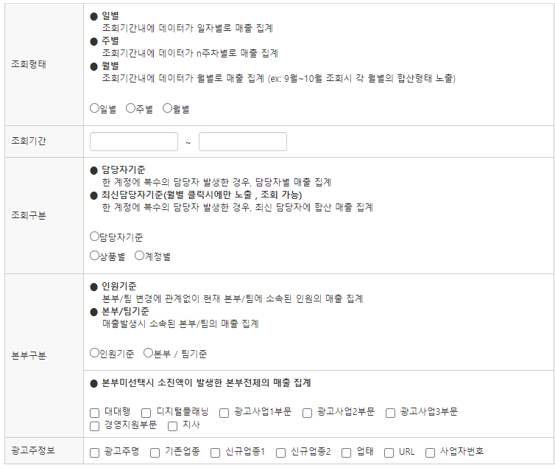

신규,기존 계정 구분 | ● 현재 시점
 | 조회기간과 조회기간 외 기간(조회 시작일 이전 AND 조회 종료일 이후)과의 비교
 | ● 조회 시점
 | 조회기간과 조회 시작일 이전과의 비교
 | ○ 현재 시점 | ○ 조회 시점

기존매체명 + | ㅁ naver | ㅁ kakao | ㅁ nate | ㅁ 구글 | ㅁ 지마켓글로벌 | ㅁ 11번가 | ㅁ 페이스북 | ㅁ 모먼트 | ㅁ 네이버-성과형DA | ㅁ 통합 | ㅁ 기타 | ㅁ 기타(마크업)
 | ㅁ n-브랜드검색 | ㅁ K-로컬 | 네이트 | GOOGLE | 파워클릭 | 11번가-브랜딩검색 | 페이스북-CPC | K-게임즈 | N-성과형DA | 네이트-통합 | 싱크미디어 | CPP전시입찰
 | ㅁ n-소상공인광고 | ㅁ K-쇼핑박스 |  |  |  | 11번가-포커스클릭 |  | K-모먼트써클 |  |  | ADN | SSG
 | ㅁ n-쇼핑검색 | ㅁ K-프리미엄링크 |  |  |  |  |  | K-브랜드검색 |  |  | K-카카오스타일 | 쿠팡
 |  |  |  |  |  |  |  |  |  |  | K-플러스친구
 |  |  |  |  |  |  |  |  |  |  | N-주제판(NOSP-보장형디스플레이광고)
 |  |  |  |  |  |  |  |  |  |  | N-지식쇼핑-CPT
 |  |  |  |  |  |  |  |  |  |  | OK캐시백
 |  |  |  |  |  |  |  |  |  |  | 개인-CPT
 |  |  |  |  |  |  |  |  |  |  | 그로스컴퍼니
 |  |  |  |  |  |  |  |  |  |  | 넛지헬스케어
 |  |  |  |  |  |  |  |  |  |  | 다나와-애드스마트
 |  |  |  |  |  |  |  |  |  |  | 다산DA
 |  |  |  |  |  |  |  |  |  |  | 롯데온
 |  |  |  |  |  |  |  |  |  |  | 리얼클릭-CPC
 |  |  |  |  |  |  |  |  |  |  | 모비온
 |  |  |  |  |  |  |  |  |  |  | 미디어랩-나스미디어(보장형da-네이버)
 |  |  |  |  |  |  |  |  |  |  | 미디어랩-크로스미디어(보장형da-네이버)
 |  |  |  |  |  |  |  |  |  |  | 바이럴
 |  |  |  |  |  |  |  |  |  |  | 버즈빌
 |  |  |  |  |  |  |  |  |  |  | 쇼핑라이브
 |  |  |  |  |  |  |  |  |  |  | 에피어-CPT
 |  |  |  |  |  |  |  |  |  |  | 위메프
 |  |  |  |  |  |  |  |  |  |  | 위메프-위픽
 |  |  |  |  |  |  |  |  |  |  | 위메프-타겟브랜드-CPC
 |  |  |  |  |  |  |  |  |  |  | 인터파크
 |  |  |  |  |  |  |  |  |  |  | 인플루언서(브랜드커넥트)
 |  |  |  |  |  |  |  |  |  |  | 지그재그
 |  |  |  |  |  |  |  |  |  |  | 카울리-CPT
 |  |  |  |  |  |  |  |  |  |  | 크리테오-CPC
 |  |  |  |  |  |  |  |  |  |  | 클릭몬
 |  |  |  |  |  |  |  |  |  |  | 타게팅게이츠
 |  |  |  |  |  |  |  |  |  |  | 토스
 |  |  |  |  |  |  |  |  |  |  | 티몬
 |  |  |  |  |  |  |  |  |  |  | 포스터

광고유형 + | ㅁ 검색유형 | ㅁ 배너유형 | ㅁ 커머스유형 | ㅁ 컨텐츠유형 | ㅁ 기타
 | ㅁ 파워링크 | ㅁ 성과형디스플레이광고 | ㅁ 쇼핑검색 | ㅁ 파워컨텐츠 | ㅁ 구글애즈
 | ㅁ 브랜드검색(N) | ㅁ 보장형디스플레이광고 | ㅁ 쇼핑광고 | ㅁ 쇼핑라이브 | ㅁ 지그재그
 | ㅁ 플레이스 | ㅁ 카카오모먼트 | ㅁ 파워클릭 | ㅁ 브랜드커넥트 | ㅁ 그로스컴퍼니
 | ㅁ 프리미엄링크 | ㅁ 카카오톡채널 | ㅁ 포커스클릭 | ㅁ KOBES_포스터 | ㅁ 넛지헬스케어
 | ㅁ 브랜드검색(K) | ㅁ 크리테오 | ㅁ 타겟클릭 | ㅁ 바이럴 | ㅁ 토스
 | ㅁ 스페셜링크 | ㅁ 타게팅게이츠 | ㅁ 슈퍼클릭 |  | ㅁ 클릭몬
 |  | ㅁ 모비온 | ㅁ 쎈픽 |  | ㅁ 카울리
 |  | ㅁ 리얼클릭 | ㅁ 애드스마트 |  | ㅁ 에피어
 |  | ㅁ Across ADN | ㅁ 쿠팡 |  | ㅁ OK캐시백
 |  | ㅁ 페이스북
광고매체 + | ㅁ 네이버 | ㅁ 카카오 | 네이트 | 크리테오 | 와이더플래닛 | 인라이플 | 리얼클릭 | 레인보우8 | 메타 | 지마켓글로벌 | 11번가 | 위메프 | 티몬 | 인터파크 | 다나와 | 쿠팡 | 코이즈 | 바이럴 | 구글 | 위사 | 기타
 | ㅁ 파워링크 | ㅁ 프리미엄링크 | 스페셜링크 | 크리테오 | 타게팅게이츠 | 모비온 | 리얼클릭 | Across ADN | 페이스북 | 파워클릭 | 포커스클릭 | 타겟클릭 | 슈퍼클릭 | 쎈픽 | 애드스마트 | 쿠팡 | KOBES_포스터 | 바이럴 | 구글애즈 | 지그재그 | 그로스컴퍼니
 | ㅁ 브랜드검색(N) | ㅁ 브랜드검색(K) |  |  |  |  |  |  |  |  |  |  |  |  |  |  |  |  |  |  | 넛지헬스케어
 | ㅁ 플레이스 | ㅁ 카카오모먼트 |  |  |  |  |  |  |  |  |  |  |  |  |  |  |  |  |  |  | 토스
 | ㅁ 쇼핑검색 | ㅁ 카카오톡채널 |  |  |  |  |  |  |  |  |  |  |  |  |  |  |  |  |  |  | 클릭몬
 | ㅁ 파워컨텐츠 |  |  |  |  |  |  |  |  |  |  |  |  |  |  |  |  |  |  |  | 카울리
 | ㅁ 성과형디스플레이광고 |  |  |  |  |  |  |  |  |  |  |  |  |  |  |  |  |  |  |  | 에피어
 | ㅁ 보장형디스플레이광고 |  |  |  |  |  |  |  |  |  |  |  |  |  |  |  |  |  |  |  | OK캐시백
 | ㅁ 쇼핑광고
 | ㅁ 쇼핑라이브
 | ㅁ 브랜드커넥트

 |  |  |  |  |  | 다운로드

* 다운로드 항목에 노출매체명, 노출광고유형, 노출상품항목 추가
* 신규, 기존 계정 구분 선택시, 다운로드 항목에 노출매체명, 노출광고유형, 노출상품항목, 신규/기존 항목 추가
ㄴ 신규/기존 항목의 값은 "신규" 혹은 "기존" 한글로 노출
ㄴ 로직 : 매체코드, 상품코드, 광고계정, 광고주코드 로 비교
* 드롭다운 메뉴에서 "라이브계정다운로드" => "기초자료다운로드"로 수정

직원관리리포트 > 직원조회
매출현황조회로 연결
고정 필터
ㄴ 측정기준 : 광고주
ㄴ 직원 : 본부, 팀, 직원명 선택
ㄴ 조회기간 : 이번달1일~어제까지
매출현황조회로 연결
고정 필터
ㄴ 측정기준 : 기간
ㄴ 직원 : 본부, 팀, 직원명 선택
ㄴ 조회기간 : 이번달1일~어제까지

광고주관리리포트 > 광고주조회
매출현황조회로 연결
고정 필터
ㄴ 측정기준 : 기간
ㄴ 광고주 : 광고주명 선택, 광고주명 노출
ㄴ 조회기간 : 이번달1일~어제까지

